Лист1
Вопрос | Ответ 1 | Ответ 2 | Ответ 3 | Ответ 4
Изображенная на рисунке временная диаграмма представляет работу | двоичного счетчика
Число 1987 в двоично-десятичном коде имеет вид: | 0001 1001 1000 0111
В каком коде записано число 0000000111–0111111111–0000011111? | в единично-десятичном
В чем проявляется свойство направленности дискретного элемента? | В передаче сигнала от входа к выходу
Число 124 в двоичном коде имеет вид: | 1111100
Число 1001111 в коде Грея будет иметь вид: | 1101000
Процесс преобразования дискретной информации из одного вида в другой | Кодирование
По каким признакам классифицируют дискретные устройства? | по области применения, по объему памяти, по способу функционирования, по принципу действия, по способу ввода входной информации
Сколько входов может иметь дискретный элемент? | Количество не ограничено
Кто является основоположником теории дискретных устройств? | М.А. Гаврилов
Результат вычисления 1001111 + 100110 в десятичной системе счисления равен | 117
Формулы, реализующие равные функции, называются | Эквивалентными
На какой из схем функция представлена в базисе ИЛИ-НЕ? | 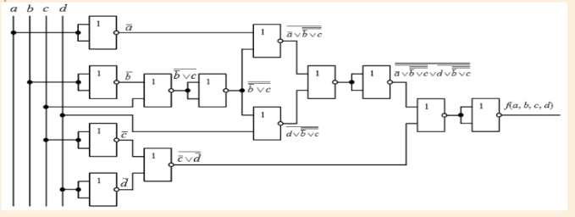
При использовании какого метода следует заданную функцию алгебры логики представить в виде координатной карты, провести операции склеивания путем объединения в замкнутые области значений функции, равных лог. 1, и исключить из выражения функции аргументы, изменяющие свои значения в пределах выделенных областей? | Карт Карно
Совершенная дизъюнктивная нормальная форма - это форма записи функции алгебры логики в виде дизъюнкции элементарных конъюнкций, при которых она принимает значение лог. 0 | Неверно
Какая логическая операция над высказываниями называется дизъюнкцией? | А \/ В
Какой из приведенных элементов реализует функцию И-НЕ? | Г
Что означает функция "штрих Шеффера"? | Логическое умножение с отрицанием «И-НЕ»
Какая таблица истинности соответствует заданной функции f (a, b, c) = {1, 2, 5 / 3}?
Выберите верное утверждение | Функция И равна нулю, если равен нулю хотя бы один аргумент
Установите соответствие ранга и минтерма: | b → 1 ранг, ac → 2 ранг, abcd → 4 ранг
Какую логическую функцию выполняет функция "стрелка Пирса"? | Логическое сложение с инверсией «ИЛИ-НЕ»
Что такое импликанта? | Результат склеивания двух соседних конституент
Под какой цифрой логическое умножение выполнено верно: | 2
Какую функцию реализует приведенная схема? | ab \/ bc \/ ca
Какая запись логической функции представлена в числовом виде? | f = {1, 2, 5 / 3} a, b, c
Какие схемы логических элементов возможно реализовать на диодах? | Верного ответа нет
На каких транзисторах можно реализовать логические функции? | биполярных p-n-p-типа | биполярных n-p-n-типа | полевых p-канальных | полевых n-канальных
Маркировка логического элемента И-НЕ на отечественных микросхемах обозначается: | ЛА
Полупроводниковый прибор, выполненный в отличие от обычного диода не с p-n-переходом, а на базе контакта металл-полупроводник, называется | диодом Шоттки
Преимуществами схем, построенных по КМОП-технологии, являются: | Преимуществами таких схем являются низкое энергопотребление, высокое входное сопротивление и помехоустойчивость. | Помехоустойчивость | высокое входное сопротивление | низкое энергопотребление
Из каких логических и комбинационных элементов состоит мультиплексор? | ИЛИ | И | НЕ | дешифратор
Элемент Исключающее ИЛИ-НЕ реализует следующую функцию: | Эквиваленция
Буквенное обозначение дешифратора на схемах | DC
Какое соединение контактов реле выполняет операцию логического умножения? | Последовательное
Дешифратор называется ..., если количество выходов меньше, чем 2m. | Неполным
Подача на вход EI мультиплексора лог. 1 | переводит мультиплексор в пассивное состояние
Какие из приведенных функций соответствуют временной диаграмме? | X(a, b, c) = {1, 3, 6}; Z(a, b, с) = {1, 2, 6}
Шифратор, имеющий n выходов и 2n входов, называется | Полным
Какое соединение контактов реле выполняет операцию логического сложения? | Параллельное
Логическое устройство с m входами и n выходами, служащее для преобразования чисел, в котором единичному сигналу на любом входе соответствует однозначно определенная комбинация сигналов на выходе, называется | Шифратор
Автомат Мили описывается функциями: | Zt = f(At, Xt) | At + 1 = g(At, Xt)
Триггеры классифицируются: | по способу записи информации | по виду входных сигналов | по виду активного логического сигнала | по типу используемых информационных входов
Триггером называют последовательностную схему | верны оба утверждения
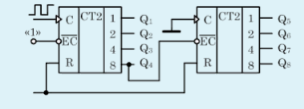 Представленная на рисунке схема счетчика реализует счет до ... позиции. | 256
Синхронный триггер | изменяет свое состояние в строго определенные моменты времени, соответствующие воздействию активного сигнала на его синхронизирующем входе
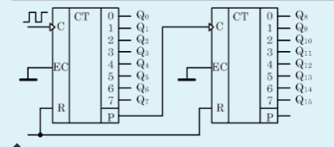 Представленная на рисунке схема счетчика реализует счет до ... позиции. | 64
По характеру изменения состояний счетчика импульсами различают: | вычитающие счетчики | реверсивные счетчики | суммирующие счетчики
Схема триггерной ячейки состоит из | двух элементов И-НЕ | двух элементов ИЛИ-НЕ
Назначение входа S триггера | установка в единичное состояние
Назначение входа R триггера | установка в нулевое состояние
К числу выполняемых регистром микроопераций относятся: | запись входной информации | сдвиг хранимой информации | хранение информации
Запрещенное состояние может присутствовать у триггера типа | RS
Т-триггер - это .... | триггер со счетным входом
На каких рисунках изображена реализация Т-триггера? | на всех
Буквенное обозначение триггера на схеме имеет вид: | для асинхронного триггера → Т, для синхронного триггера → ТТ
Метод, применяемый при проектировании устройств или отдельных узлов, когда в их описании приводится строгая последовательность работы во времени, называется | методом таблиц включений
Конечным автоматом называется цифровая схема, имеющая | конечное число входов, выходов и внутренних состояний
От чего зависят выходные сигналы конечного автомата? | от комбинаций входных сигналов | от комбинаций выходных сигналов
Метод, применяемый для проектирования автоматических устройств или узлов в тех случаях, когда возможно несколько последовательностей работы устройства во времени или когда последовательность работы не определена, называется … | методом таблиц переходов
Какое соединение контактов реле выполняет операцию логического сложения? | параллельное
Какое соединение контактов реле выполняет операцию логического умножения? | последовательное
Дешифратор называется ..., если количество выходов меньше, чем 2m. | неполным
Элемент Исключающее ИЛИ-НЕ реализует следующую функцию: | эквиваленция
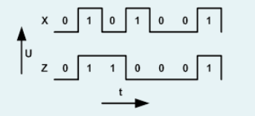 Какие из приведенных функций соответствуют временной диаграмме? | X(a, b, c) = {1, 3, 6}; Z(a, b, с) = {1, 2, 6}

